Błędy
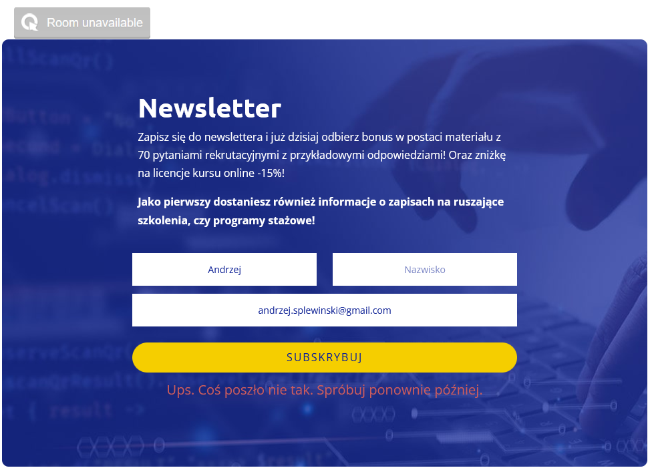
Zgłoszone błędy:

ID błędu
1

Tytuł
Brak możliwości zapisania użytkownika do Newslettera

Wstęp:
Podczas próby zapisania się do Newslettera na stronie www.qualityisland.pl/newsletter pojawia się błąd.

Środowisko:
Windows 10 Firefox Wersja: 111.0.1 (64 bity)

Scenariusz testowy:
1

Ważność: | niska
Priorytet: | średni

Kroki do reprodukcji:
1. Wchodzimy na stronę główną serwisu qualityisland.pl
2. Wybieramy przycisk Newsletter z górnego menu
3. Wypełniamy pola Imię oraz E-mail w formularzu
4. Kliknij przycisk "Subskrybuj"

Oczekiwany rezultat:

Użytkownik zostaje zapisany do Newslettera

Rzeczywisty rezultat:

Na stronie wyświetla się komunikat: "Ups. Coś poszło nie tak. Spróbuj ponownie później."

Załączniki:

